Dépliant (2)
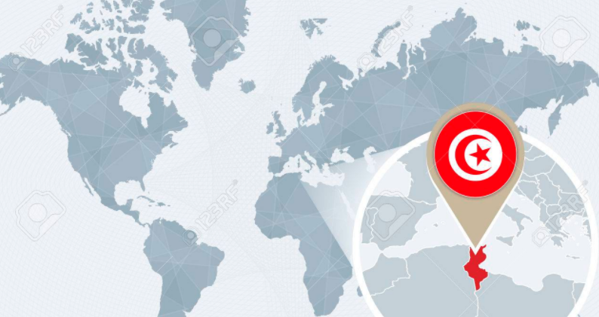
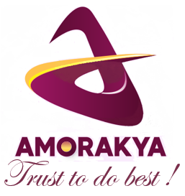

AMORAKYA : Votre Partenaire de confiance qui saura vous procurer exactement ce que vous cherchiez au bon marché...


AMORAKYA TRADING SERVICES
Cité Bassatine, 158
1100 Zaghoun
Tunisie
Tél. : +216 28 070 660
Email : amorakya.direction@gmail.com



Mot de la Direction :
"Rêve de ma vie, c'est de contribuer à améliorer l'image des produits de mon pays ici en Tunisie et, surtout, ailleurs. Je ne cesserai jamais d'être vigilante et soucieuse pour satisfaire tous nos Partenaires… Je tâcherai de faire d'AMORAKYA un choix évident de ces Partenaires, choix qu'ils ne le regretteront jamais..."

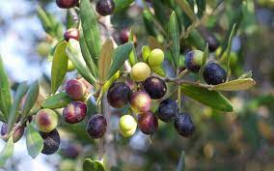

Rakia Ibn Cheikh
Direction Générale

AMORAKYA TRADING SERVICES : Unique identifier: 1743866J - Customs Code:1743866T - Code TVA : 000/M/A/1743866/J
Bank : BIAT Agence Monastir II (C7) - IBAN : TN59 0803 3012 0710 0063 1303 - Code SWIFT : BIATTNTT
AMORAKYA TRADING SERVICES : Unique identifier: 1743866J - Customs Code:1743866T - Code TVA : 000/M/A/1743866/J
Bank : BIAT Agence Monastir II (C7) - IBAN : TN59 0803 3012 0710 0063 1303 - Code SWIFT : BIATTNTT

Nos Produits Phares :
L'huile d'olive tunisienne
AMORAKYA TRADING SERVICES s'engage à fournir à ses partenaires locaux et étrangers une sélection de produits répondant à leurs exigences.
Les dattes tunisiennes
Avec son goût parfumé et sa couleur dorée, l'huile d'olive tunisienne constitue un ingrédient star de notre régime méditerranéen et de nos recettes originales. Ses bienfaits pour la santé n'ont cessé de fasciner les spécialistes...

Toujours appréciées pour sa saveur très distinguée et son goût unique, les dattes tunisiennes renferment également un apport nutritionnel énergitique...

Nos Valeurs ​​:
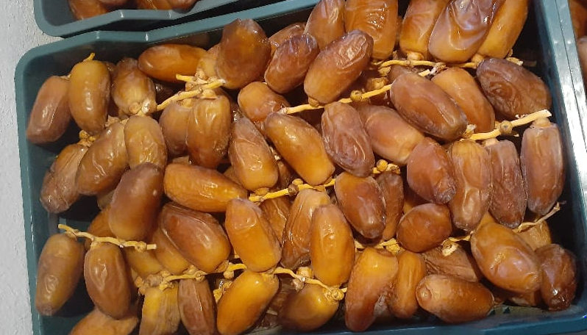
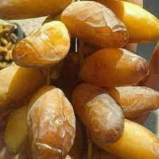

Être transparents dans toutes nos transactions...
Être agile et montrer de la vivacité dans le traitement des demandes de nos Partenaires...
Défendre notre Identité Tunisienne en participant à améliorer l'image des produits tunisiens partout dans le monde...
Être honnête avec soi-même avant de le confirmer auprès de nos Partenaires...

Offrez-vous un régal en savourant nos dattes aux mille délices !

Notre Devise : Trust to do best !
Vêtements et Articles artisanaux
Un très grand choix de vêtements pour tous les âges offerts à un rapport qualité/prix très raisonnable.
De nouveaux modèles pourront bien être fournis selon vos préférences...
Transparence
Agilité
Identité
Honnêteté
Confiance

N'ayez aucun souci à parfumer vos recettes par l'huile d'olives tunisienne aux bienfaits multiples !

Derrière nos valeurs, nous cherchons à instaurer une atmoshère propice pour consolider nos relations avec tous nos Partenaires.
C'est gagner et renforcer la confiance de ces Partenaires pour une collaboration sur le long terme.
Autres Produits divers
Une grande variété de produits divers pourront bien vous être fournis selon des offres attractives...
Associant talent et créativité, les articles artisanaux correspondent à des besoins émotionnels et à des goûts esthétiques de clients sagaces. Un grand savoir-faire de nos artisans sera mis à votre disposition...

Notre Projet :
Pour tous vos besoins, n'hésitez pas à explorer notre vaste gamme de solutions...

Etre toujours à l'écoute des attentes de nos Partenaires,
Les besoins de ces Partenaires seront traduits en cahiers de charges, document fondamental pour la satisfaction de nos Partenaires.
Dénicher des sources d'approvisionnement fiables pour les besoins de nos Partenaires,
Négocier et accrocher les meilleures offres en faveur de nos Partenaires...
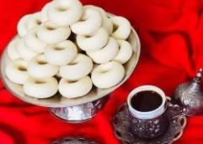
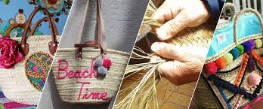

Démarquez-vous et mettez-vous en valeur par des habits originaux, des articles prestigieux de décoration...

